Source et méthodologie
Agreste - RICA

Le Réseau d’information comptable agricole (Rica) est une enquête annuelle, harmonisée au niveau de l’Union européenne, qui collecte des données comptables et technico- économiques détaillées auprès d’un échantillon d’exploitations agricoles.

Champ de l’enquête
Sur le territoire métropolitain, le Rica couvre l’ensemble des exploitations agricoles dont la PBS est supérieure ou égale à 25 000 €.

Typologie des exploitations agricoles : Otex, Cdex, PBS
La très grande diversité des exploitations agricoles rend indispensable leur classification.
Les orientations technico-économiques des exploitations (Otex) constituent un classement des exploitations selon leur production principale (par exemples : « céréales et oléoprotéagineux », « maraîchage » ou « bovins lait » …).
Les classes de dimension économique des exploitations (Cdex) permettent une classification des entreprises agricoles selon leur taille économique.
La détermination de l’Otex et de la Cdex d’une exploitation se fait à partir de données physiques : surfaces des différentes productions végétales et effectifs des différentes catégories d’animaux. À chaque hectare de culture et à chaque animal est appliqué un coefficient de valorisation, représentant la valeur de la production potentielle par unité de production (hectare ou animal) et exprimé en euros. Ces coefficients sont établis par région. La production potentielle ainsi calculée est appelée production brute standard (PBS).
Le total des PBS de toutes les productions végétales et animales donne la PBS totale de l’exploitation et permet de la classer dans sa Cdex. Les parts relatives de PBS partielles (c’est-à-dire des PBS des différentes productions végétales et animales) permettent de classer l’exploitation selon sa production dominante, et ainsi de déterminer son Otex.

Sélection des exploitations
L’échantillon est constitué selon une méthode proche de celle des quotas. Dans cette méthode, l’univers (population des exploitations agricoles étudiée), connu à partir de recensements ou d’enquêtes structurelles, est découpé en strates fondées sur des caractères faciles à observer et corrélés avec les variables étudiées.
Ces strates résultent du croisement de la région et des deux critères de la typologie des exploitations agricoles (Otex et Cdex). Pour chacune des strates, un nombre d’exploitations à sélectionner est fixé.

Pondération
Les taux de sondage (la proportion d’exploitations sélectionnées dans l’univers) diffèrent notablement selon les strates, notamment selon la dimension économique. Afin d’obtenir des résultats agrégés pertinents, il est nécessaire de les pondérer en utilisant un poids d’extrapolation affecté à chacune des exploitations de l’échantillon, qui dépend du taux de sondage de la strate.
Le calcul des poids est réalisé pour chacune des strates résultant du croisement des trois critères régions (22 modalités), Otex (15 modalités) et Cdex (5 modalités)

Évolutions
Les valeurs monétaires des millésimes antérieurs sont recalculés en euros constants de l'année N pour tenir compte de l'inflation.
Les évolutions entre les années N-1 et N sont exprimées en euros constants de l'année N mais également calculées sur un échantillon constant, constitué d'exploitations présentes à la fois en années N et N-1 avec un recalcul des poids d'extrapolation individuels.
De ce fait les évolutions à champ constant entre les années N-1 et N d'un indicateur sont différentes de l'évolution calculée directement entre les niveaux à champ courant de ces deux années.
Les écarts entre l'année N et la moyenne quinquennale sont également exprimés en euros constants de l'année N mais à partir des échantillons à champs courant de chaque année.

Définitions
Actif immobilisé : immobilisations incorporelles + immobilisations corporelles + immobilisations financières.
Animaux circulants : animaux non reproducteurs.
Capitaux propres : situation nette + subventions d’investissement
L'Excédent brut d'exploitation (EBE) : valeur ajoutée produite + remboursement forfaitaire de TVA + subventions d’exploitation + indemnités d’assurances – impôts et taxes – charges de personnel
Résultat courant avant impôts (RCAI) : excédent brut d'exploitation - dotations aux amortissements + résultat financier + transferts de charges et autres produits de gestion courante. Dans le RICA, le RCAI est calculé avant déduction des cotisations sociales de l’exploitant.
Solde disponible : excédent brut d'exploitation - charges sociales de l'exploitant - remboursement capital long et moyen terme - charges financières

Schéma des soldes intermédiaires de gestion du RICA
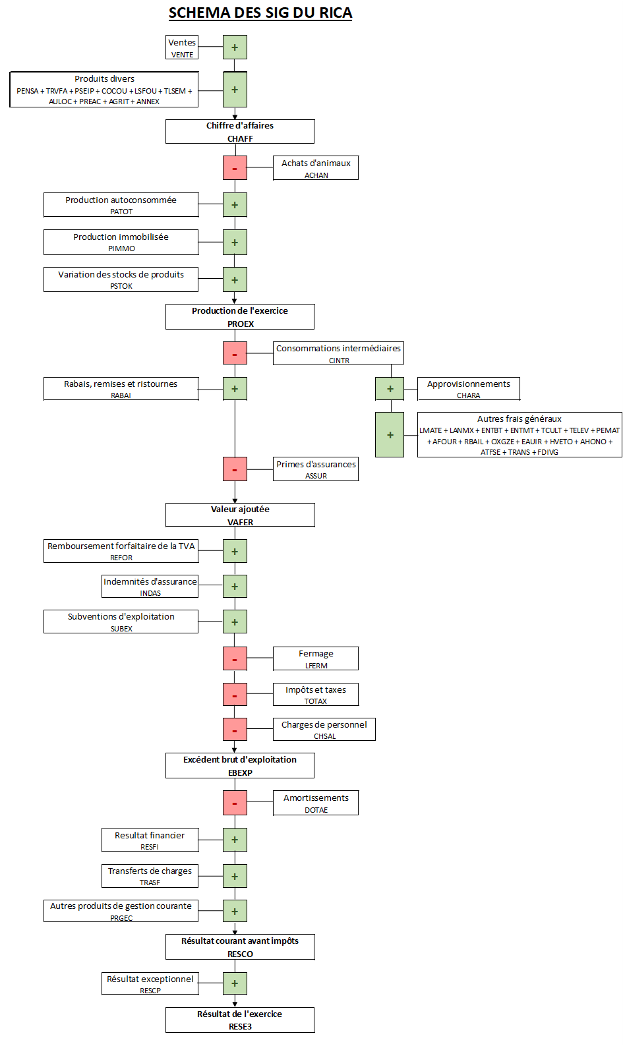

OTEX - les nomenclatures de diffusion retenues en France
OTEX - Nomenclature française diffusion détaillée | OTEFDD
Céréales et oléoprotéagineux | 1500
Cultures générales | 1600
Légumes et champignons | 2800
Fleurs et horticulture diverses | 2900
Viticulture | 3500
Fruits et autres cultures permanentes | 3900
Bovins lait | 4500
Bovins élevage et viande | 4600
Bovins mixtes | 4700
Ovins et caprins | 4813
Autres herbivores | 4840
Porcins | 5100
Volailles | 5200
Granivores mixtes | 5374
Polyculture , polyélevage | 6184

Champ du RICA par Cdex en métropole et en DOM
valeurs de PBS « 2017 » | CDEX
moins de 2 000 euros | 1
de 2 000 euros à moins de 4 000 euros | 2
de 4 000 euros à moins de 8 000 euros | 3
de 8 000 euros à moins de 15 000 euros | 4
de 15 000 euros à moins de 25 000 euros | 5 |  | champ DOM
de 25 000 à moins de 50 000 euros | 6 | champ métropole
de 50 000 à moins de 100 000 euros | 7
de 100 000 à moins de 250 000 euros | 8
de 250 000 à moins de 500 000 euros | 9
500 000 euros ou plus | 10 à 14

